11
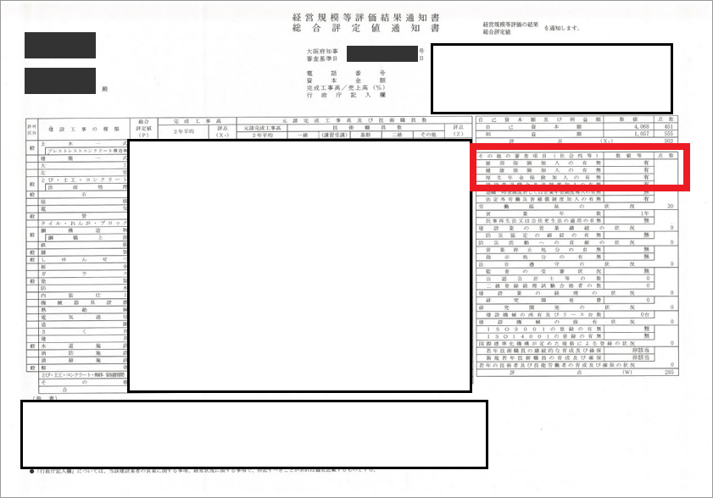
 | ↓雇用保険・健康保険・厚生年金保険加入状況確認書類を提出する場合、作成は不要です。
雇用保険、健康保険、厚生年金保険の加入義務がないことの届出書

 |  |  |  |  | 令和 年 月 日
 | 守口市長 様

 | 申 請 者 |  | 所 在 地 | 0

 |  |  | 商号又は名称 | 0

 |  |  | 代表者職氏名
「無」となっている場合に必要

 | １ 雇用保険について
 |  | 雇用保険の加入対象となる労働者 がいないため。
 |  | その他（理由を下記に記入してください）

 | ２ 健康保険について
 |  | 従業員５人未満の個人事業所であるため、加入義務がありません。
 |  | その他（理由を下記に記入してください）

 | ３ 厚生年金保険について
 |  | 従業員５人未満の個人事業所であるため、加入義務がありません。
 |  | その他（理由を下記に記入してください）

12
 | ↓建設業退職金共済組合・中小企業退職金共済組合・特定退職金共済団体等の加入証明書を提出する場合、作成は不要です。
建設業退職金共済事業未加入理由書
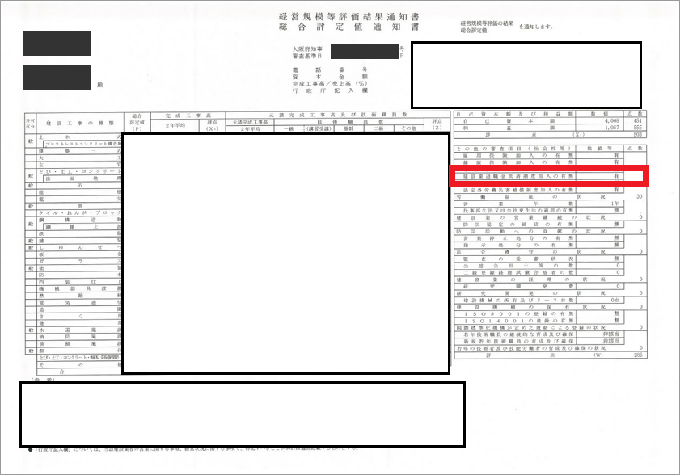

 |  |  |  | 令和 年 月 日
 | 守口市長 様

 | 申 請 者 | 所 在 地 | 0

 |  | 商号又は名称 | 0

 |  | 代表者職氏名
「無」となっている場合に必要

 | 建設業退職金共済組合に加入していない理由は、次のとおりです。 （具体的に記載すること。）

